상품제안서
차량용 디퓨저세트 | 상품코드: S44687

 |  |  |  |  |  |  | 02-713-8555 | www.synergygift.co.kr
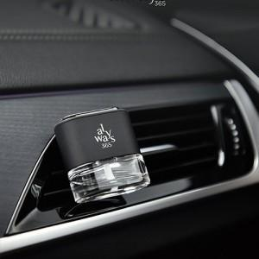

【상세/제작정보】 | <p><span style="background-color: rgb(255, 255, 255); font-family: &quot;맑은 고딕&quot;, &quot;Malgun Gothic&quot;; font-size: 15px;">※ 판촉물은 판촉 활동을 위한 물품으로 일반 상품으로의 재판매는 할 수 없습니다.</span>​</p>

【인쇄/포장옵션】 | 레이저 / 포장지포장

【공급단가】 | 수량 | 120~ | 300~ | 510~ | 3,000~ | 5,010~
*VAT별도 | 단가 | 13,300원 | 12,600원 | 12,300원 | 11,900원 | 11,700원

【상품 URL】 | https://www.synergygift.co.kr:443/src/goods_detail.php?gdno=44687

